対処方法
エラー発生時の対処方法
 | 項番 | 対処手順
 | 1 | Excelを新規で立ち上げる。 ※もし健診ソフトをすでに立ち上げていた場合は、端末の画面下部のタスクバーを右クリック→タスクマネージャーを選択→プロセスのアプリ欄から健診ソフトを右クリックして「タスクの終了」を選択し、一度健診ソフトを終了していただくようお願い致します。
 | 2 | 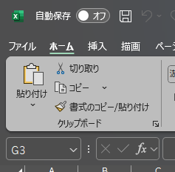 項番1で立ち上げたExcelのファイルタブを選択する。

 | 3 | オプションを選択する。

 | 4 | 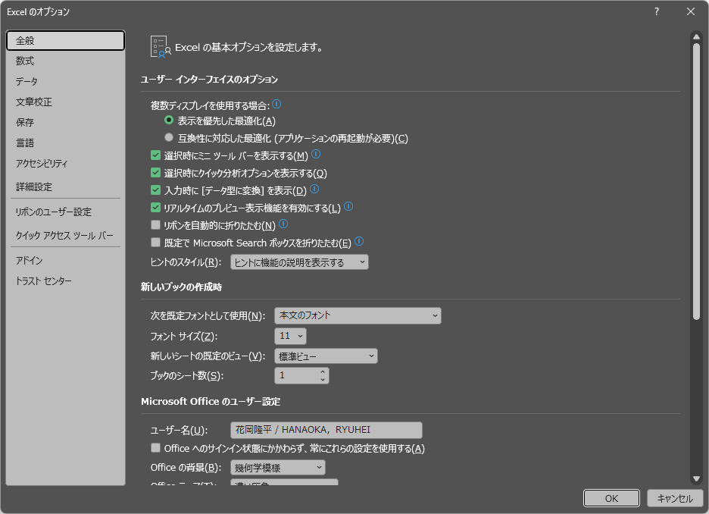 トラストセンターを選択する。

 | 5 | 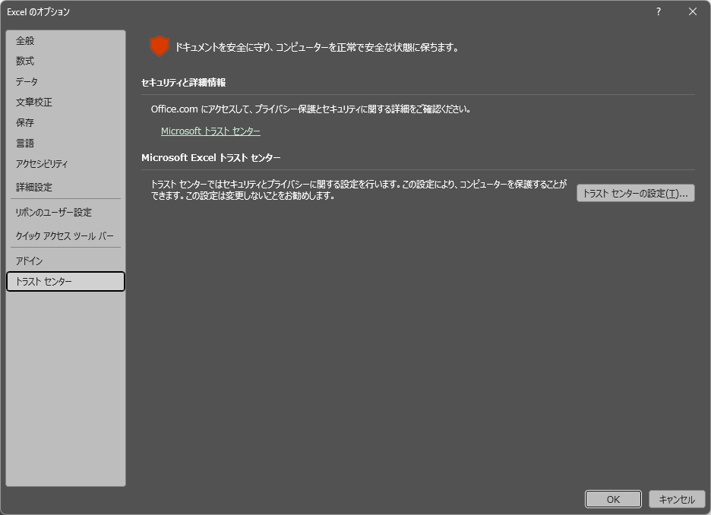 トラストセンターの設定を選択する。

 | 6 | 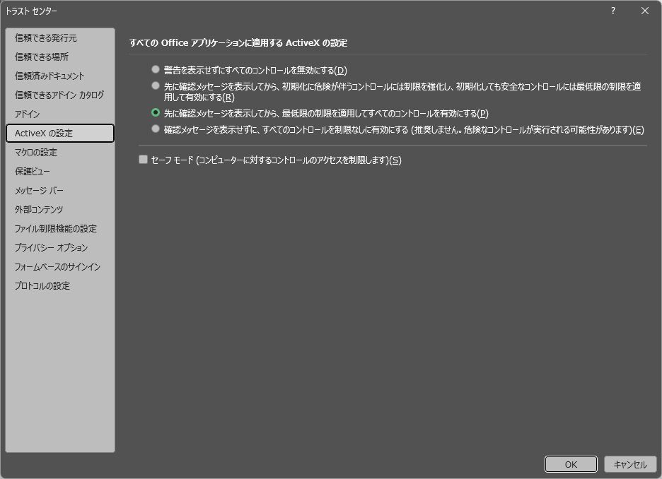 ActiveXの設定で、「警告を表示せずにすべてのコントロールを無効にする（D）」以外を選択し、「OK」ボタンを押下する。

 | 7 | 健診ソフトをローカルで立ち上げる。 ※共有フォルダ上で立ち上げると、エラーが発生する可能性があるため、ローカルフォルダで開いていただくようお願い致します。

